Fluxo de Teste
amostra sistema
0 | Resumo:
0
0 |  |  |  | verificar com Teste de adequação (Chi-Square/KS)
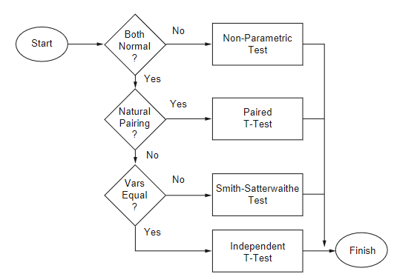
0
7
10
12
15
16 |  |  |  |  |  | soma ranks
3
0
1
amostra modelo
2 |  |  |  |  |  | não vai ser o caso, neste contexto de simulação
7 |  |  |  |  |  | (empregado quando as duas amostras partem do mesmo indivíduo;
12 |  |  |  |  |  | não é o caso aqui, porque um indivíduo vem da observação real -do sistema-
9 |  |  |  |  |  | e o outro vem do modelo)
11
13
17 |  |  |  |  |  | usam o Teste T
0

 |  | Teste F | (variâncias convergem?) |  | (médias convergem?)

Teste F
 | variâncias
42.9 | sistema | são similares?
37.733333333 | modelo

 |  |  |  |  | Neste exemplo, é o
F= | 1.1369257951 |  |  |  | sistema (denominador)
 |  |  |  |  | modelo (numerador)

 |  |  | H0 | : variâncias das duas amostras convergem

 |  |  | Com F = 1,13 < Fcrit. (3.18) logo não rejeita H0
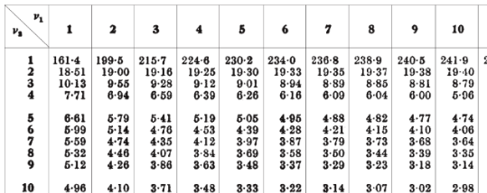

 |  |  |  | TABELA TESTE F

Teste T
Sistema | Modelo
0 | 0
0 | 1
0 | 2 | 0.9 |  | 1800
0 | 7 | 26.938819573 |  | 20
7 | 12
10 | 9 | 0.033409036263 |  | 9.4868329805 | t= | 0.31694594706
12 | 11
15 | 13 | tval = | 2.1
16 | 17 | H0 | : médias das duas amostras convergem
3 | 0 | Com t = 0.31695 < tval (2.1) logo não rejeita H0
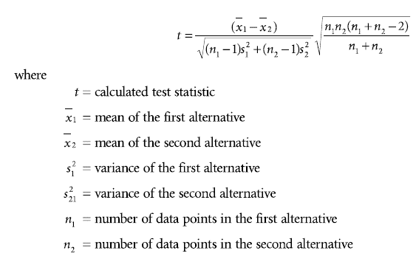
6.3 | 7.2
abs( )
42.9 | 37.733333333 |  |  |  |  |  |  |  |  |  | vai ser sempre 0,05
6.5498091575 | 6.1427463999
39.69
39.69
39.69 |  |  |  |  |  |  |  | com a= | 0.05 | procura a/2
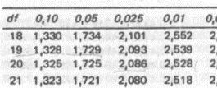
39.69
0.49 |  |  |  |  |  |  | GL (df) = (n1 -1) + n2-1)
13.69 |  |  |  |  |  |  | 9 + 9 = 18
32.49
75.69
94.09
10.89 |  |  |  |  |  |  |  | TABELA TESTE T
42.9

 |  |  | Teste F

Smith-Satter
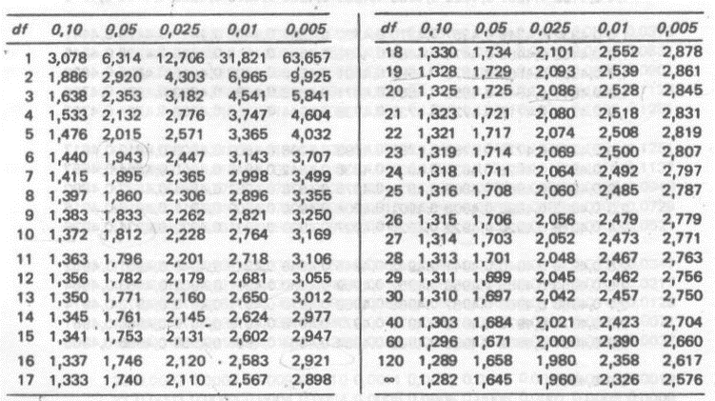
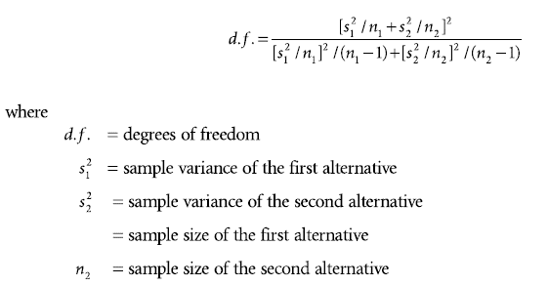
n1 | 10
n2 | 10
med1 | 6.3
med2 | 7.2
var1 | 42.9
var2 | 37.733333333

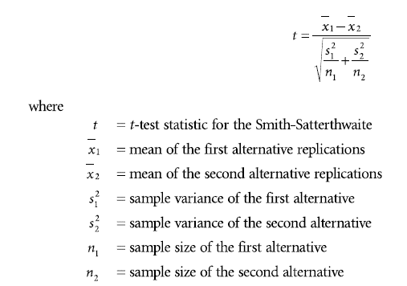
cálculo GL: | 65.017344444 | 17.926398831 | GL = 17
 | 3.6269049383
abs( )
cálculo t: | -0.9 | -0.31694594706
 | 2.8396009109

como variâncias do exemplo convergem,
este teste não precisa ser empregado
neste caso...

Na tabela Teste T: |  |  | Obs.: GL = df
tval (df=17; a=0,025) = 2,1

t < tval, logo não rejeita H0 |  |  |  | Tabela Teste T

